상품제안서
사피아노 PU 미니메모바인더 | 상품코드: S05639

 |  |  |  |  |  |  | 02-713-8555 | www.synergygift.co.kr
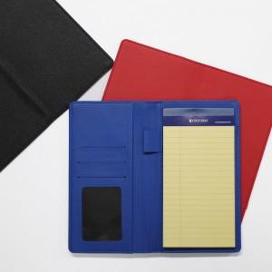

【상세/제작정보】 | <p>※ 금형비 별도 상품입니다.</p>

【인쇄/포장옵션】 | 불박, 금박 / 포장지포장

【공급단가】 | 수량 | 100~ | 300~ | 500~ | 1,000~ | 3,000~
*VAT별도 | 단가 | 9,750원 | 9,220원 | 8,770원 | 8,550원 | 8,400원

【상품 URL】 | https://www.synergygift.co.kr:443/src/goods_detail.php?gdno=10583

